ACTA
ACTA DE REUNION ASESORIA
"El presente acta tiene el carácter de un concepto técnico. Las conclusiones y/o recomendaciones en él contenidas se emiten en razón de la especialidad de los profesionales que intervinieron en su realización y no tienen carácter vinculante ni obligatorio".
1 | DATOS DE LA VISITA |  |  | 2. OBJETIVO Y ALCANCE
NOMBRE DE LA EMPRESA |  |  |  | 1.1 OBJETIVO
ACTIVIDAD ECONÓMICA PRINCIPAL
DIRECCIÓN
PRESTADOR - ASESOR |  |  |  | 1.2 ALCANCE
NIT
FECHA DE LA VISITA
FECHA DEL INFORME
PERSONAS QUE ATIENDEN LA VISITA |  |  |  | CARGO

ANALISIS DE RIESGO DURANTE VISITA |  | RIESGOS DE LA VISITA.
 |  | MECANICO | VIAL | PUBLICO | OTRO INDIQUE
 |  | ELECTRICO | QUIMICO | LOCATIVO
 |  | TAR
CONTROLES |  | EPP | ELIMINACION | OTRO INDIQUE
 |  | INDUCCIÓN
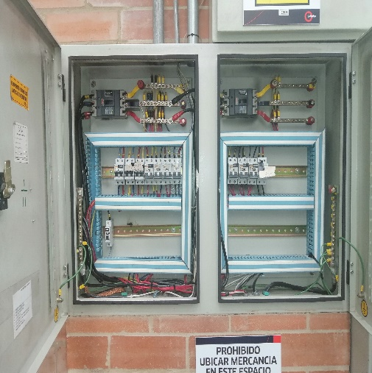 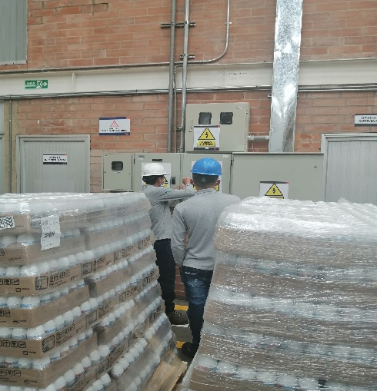 HALLAZGOS DE LA VISITA/ DESARROLLO DE LA VISITA
ENFOQUE ASESORIA:

RECOMENDACIONES

COMPROMISOS

